גיליון1
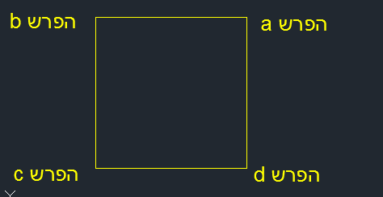
20 | גודל פאות הריבוע במטרים:
400 | גודל במ"ר:

חישוב נפח משבצת מלאה |  |  |  |  | חישוב נפח משבצת מלאה
הזנת נתונים | הזן כאן למטה | תוצאה |  |  | הזנת נתונים | הזן כאן למטה | תוצאה
הפרש a | 0.47 | 167 | קוב |  | הפרש a | 0.93 | 198 | קוב
הפרש b | 0.74 |  |  |  | הפרש b | 0.47
הפרש c | 0.38 |  |  |  | הפרש c | 0.08
הפרש d | 0.08 |  |  |  | הפרש d | 0.5
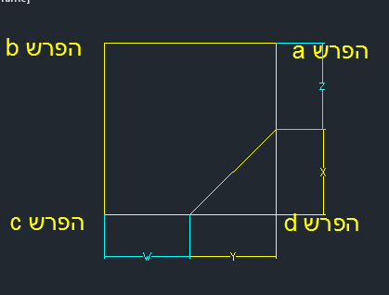
חישוב נפח מחומש ופירמידה
הפרש d (שלילי) | -1 |  | תוצאות
הפרש חיובי a | 1 |  | 10 |  | אורך צלע Y
הפרש חיובי c | 1 |  | 10 |  | אורך צלע X
הפרש חיובי b | 1 |  | -16.67 |  | נפח פירמידה
 |  |  | 216.67 |  | נפח מחומש:

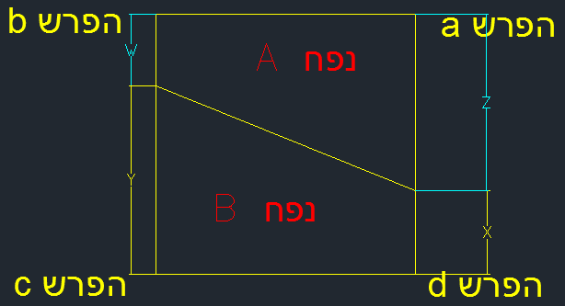
חישוב טריז
הפרש חיובי a | 1 |  | 10 | אורך צלע Z
הפרש חיובי b | 1 |  | 10 | אורך צלע W
הפרש שלילי d | -1 |  | 10 | אורך צלע X
הפרש שלילי c | -1 |  | 10 | אורך צלע Y
 |  |  | 100 | נפח A
 |  |  | -100 | נפח B



 |  | © כל הזכויות שמורות ללוינשטיין ניהול וביצוע

